Worksheet
Изображение* | ID | Код | Артикул* | Название товара* | Цена, руб.* | Основной | Удаленный | В пути | 0 | Ваш заказ
Краны шаровые запорные для ВОДЫ
Краны запорные шаровые
Краны шаровые VALTEC
Краны шаровые VALTEC ГОСТ стандарт (никелированные)
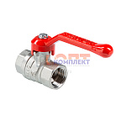 | 885135 | VLC-900806 | VT.120.N.04 | Кран шаровый Дн 15 (1/2") вн.-вн. рукоятка ГОСТ стандарт | 318.00 руб. | 0 | >1000 | 0 | шт | 0
 | 885136 | VLC-900807 | VT.120.N.05 | Кран шаровый Дн 20 (3/4") вн.-вн. рукоятка ГОСТ стандарт | 453.00 руб. | 0 | >500 | 0 | шт | 0
 | 885137 | VLC-900808 | VT.120.N.06 | Кран шаровый Дн 25 (1") вн.-вн. рукоятка ГОСТ стандарт | 818.00 руб. | 0 | >100 | 0 | шт | 0
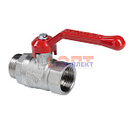 | 883983 | VLC-900815 | VT.121.N.04 | Кран шаровый Дн 15 (1/2") вн.-нар. рукоятка ГОСТ стандарт (50шт) | 362.00 руб. | 0 | >500 | 0 | шт | 0
 | 883984 | VLC-900816 | VT.121.N.05 | Кран шаровый Дн 20 (3/4") вн.-нар. рукоятка ГОСТ стандарт (30шт) | 512.00 руб. | 0 | >100 | 0 | шт | 0
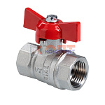 | 883985 | VLC-900821 | VT.122.N.04 | Кран шаровый Дн 15 (1/2") вн.-вн. бабочка ГОСТ стандарт (60шт) | 345.00 руб. | 0 | 0 | 0 | шт | 0
 | 883986 | VLC-900822 | VT.122.N.05 | Кран шаровый Дн 20 (3/4") вн.-вн. бабочка ГОСТ стандарт (50шт) | 501.00 руб. | 0 | >100 | 0 | шт | 0
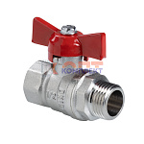 | 883987 | VLC-900824 | VT.123.N.04 | Кран шаровый Дн 15 (1/2") вн.-нар. бабочка ГОСТ стандарт (60шт) | 381.00 руб. | 0 | >5000 | 0 | шт | 0
 | 883988 | VLC-900825 | VT.123.N.05 | Кран шаровый Дн 20 (3/4") вн.-нар. бабочка ГОСТ стандарт (50шт) | 557.00 руб. | 0 | >500 | 0 | шт | 0
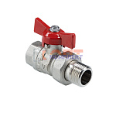 | 884153 | VLC-900836 | VT.127.N.04 | Кран шаровый со сгоном Дн 15 (1/2") прямой вн.-нар. бабочка ГОСТ стандарт (шт) | 386.00 руб. | 0 | 0 | 0 | шт | 0
 | 883989 | VLC-900837 | VT.127.N.05 | Кран шаровый со сгоном Дн 20 (3/4") прямой вн.-нар. бабочка ГОСТ стандарт (30шт) | 596.00 руб. | 0 | >500 | 0 | шт | 0
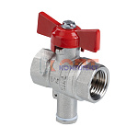 | 883990 | VLC-900842 | VT.128.N.04 | Кран шаровой 1/2", вн.-вн., для подключения датчика температуры, рукоятка бабочка ГОСТ стандарт (50ш | 384.00 руб. | 0 | >100 | 0 | шт | 0
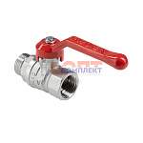 | 889639 | VLC-900950 | VT.121.N.06 | Кран шаровый Дн 25 (1") вн.-нар. рукоятка ГОСТ стандарт | 865.00 руб. | 0 | >100 | 0 | шт | 0
 | 959734 | VLC-902090 | VT.127.N.06 | Кран шаровой СТАНДАРТ ГОСТ, с полусгоном 1", вн.-нар. (PN40) | 1 099.00 руб. | 0 | >100 | 0 | шт | 0
 | 959735 | VLC-902091 | VT.127.N.07 | Кран шаровой СТАНДАРТ ГОСТ, с полусгоном 1 1/4", вн.-нар. (PN40) | 1 648.00 руб. | 0 | >50 | 0 | шт | 0

